2019
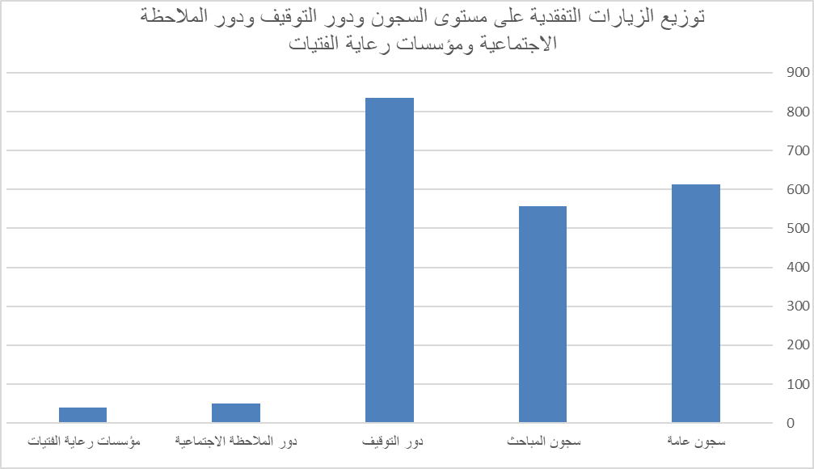

توزيع الزيارات التفقدية في المملكة على مستوى السجون ودور التوقيف والملاحظة ومؤسسات رعاية الفتيات | الإجمالي | النسبة
سجون عامة | 614 | 29.32
سجون المباحث | 557 | 26.60
دور التوقيف | 835 | 39.88
دور الملاحظة الاجتماعية | 49 | 2.34
مؤسسات رعاية الفتيات | 39 | 1.86
الإجمالي | 2094 | 100.00

2020
توزيع الزيارات التفقدية على مستوى السجون ودور التوقيف ودور الملاحظة الاجتماعية ومؤسسات رعاية الفتيات
سجون عامة | 604
سجون المباحث | 389
دور التوقيف | 505
دور الملاحظة الاجتماعية | 25
مؤسسات رعاية الفتيات | 15
توزيع الزيارات التفقدية في المملكة على مستوى السجون ودور التوقيف والملاحظة ومؤسسات رعاية الفتيات | الإجمالي | النسبة
سجون عامة | 604 | 39.27
سجون المباحث | 389 | 25.29
دور التوقيف | 505 | 32.83
دور الملاحظة الاجتماعية | 25 | 1.63
مؤسسات رعاية الفتيات | 15 | 0.98
الإجمالي | 1538 | 100

